Infomation
Information
Technical management Section
Issue by : | Ms. Wiparat
Check by : | Mrs. Wandee
Date : | 1-Dec-21

Detail | Reference | DOC00003672
 | Please change code for spring bar as below :- |  |  | List
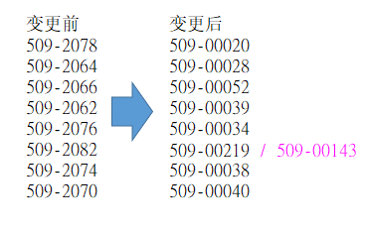

 | Please update drawing of case |  | List

Sheet1
Topic: | Change spring code

Reason : | 1.Following new Design-Standard
 | 2.Assemble easily & efficiency up
 | 3.Cost down

Effect : | 202204KI

Detail : | change spring bar code from 509-2070 → 509-00040
Before
After

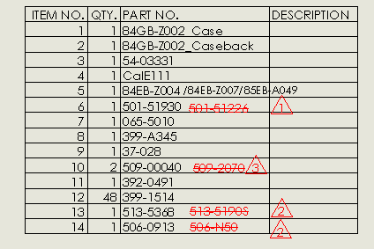

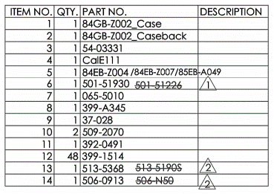

Please change code of part as below :-

 | case trial | case code | Watch code | Watch code | SPR old | SPR new | Band
 | 57GS-A080 | 4-R005901F | EW0454-50E | EW0454-50EW | 509-2064 | 509-00028 | 59-R00348
 | 61GB-A094 | 4-S029317F | EQ0510-58A | EQ0510-58AD | 509-2066 | 509-00052 | 59-S01955
 |  |  |  | EQ0510-58AS
 |  |  |  | EQ0510-58AZ
 |  |  | EQ0510-74A | EQ0510-74AC | 509-2066 | 509-00052 | 59-S01955
 |  | 4-S029325F | EQ0512-52B | EQ0512-52BD | 509-2066 | 509-00052 | 59-S01956
 |  | 4-S037000F | EQ0514-57A | EQ0514-57AD | 509-2066 | 509-00052 | 59-S02445
 | 61GT-J130 | 4-S028221F | 25-0051-01 | 25-0051-01 | 509-2078 | 509-00020 | 59-S01317
 |  |  | 25-0052-01 | 25-0052-01 | 509-2078 | 509-00020 | 59-S01317
 |  | 4-S028230F | 25-0053-01 | 25-0053-01 | 509-2078 | 509-00020 | 59-S01318
 | 61GT-J131 | 4-S028191F | 26-0051-01 | 26-0051-01 | 509-2062 | 509-00039 | 59-S01319
 | 62GB-A041 | 4-S031940F | BM8364-51E | BM8364-51EC | 509-2078 | 509-00020 | 59-S02107
 |  |  |  | BM8364-51EW
 |  |  |  | BM8364-51EZ
 | 63GB-A111 | 4-S038588F | EJ5850-57E | EJ5850-57E | 509-2064 | 509-00028 | 59-S02544
 |  |  |  | EJ5850-57ES
 |  |  |  | EJ5850-57EX
 |  |  |  | EJ5850-57EZ
 |  | 4-S038588G | EJ5854-56A | EJ5854-56A | 509-2064 | 509-00028 | 59-S02546
 |  |  |  | EJ5854-56AD
 |  |  |  | EJ5854-56AW
 |  |  |  | EJ5854-56AZ
 | 63GS-A006 | 4-S034922F | EW0372-87P | EW0372-87PW | 509-2062 | 509-00039 | 59-R00277
 |  |  |  | EW0372-87PZ
 | 63GS-A007 | 4-S034957F | BM8142-88P | BM8142-88PW | 509-2076 | 509-00034 | 59-R00276
 |  |  |  | BM8142-88PZ
 | 63GT-J243 | 4-S038073F | 25-0211-01 | 25-0211-01 | 509-2082 | 509-00219 | 59-S02514
 |  |  | 25-0212-01 | 25-0212-01 | 509-2082 | 509-00219 | 59-S02514
 | 65GB-A176 | 4-S047439F | EQ0540-57A | EQ0540-57A | 509-2066 | 509-00052 | 59-S03005
 |  |  |  | EQ0540-57AC
 |  |  |  | EQ0540-57AD
 |  |  |  | EQ0540-57AS
 |  |  |  | EQ0540-57AZ
 |  | 4-S047447F | EQ0542-51A | EQ0542-51AC | 509-2066 | 509-00052 | 59-S03006
 |  |  |  | EQ0542-51AD
 | 67GB-A072 | 4-S053412F | BM8430-59E | BM8430-59EC | 509-2078 | 509-00020 | 59-S03384
 |  |  |  | BM8430-59EE
 |  |  |  | BM8430-59EW
 |  |  |  | BM8430-59EZ
 |  | 4-S053421F | BM8432-53P | BM8432-53PE | 509-2078 | 509-00020 | 59-S03385
 |  | 4-S053439F | BM8434-58A | BM8434-58AC | 509-2078 | 509-00020 | 59-S03386
 |  |  |  | BM8434-58AE
 |  |  |  | BM8434-58AS
 |  |  |  | BM8434-58AW
 |  |  |  | BM8434-58AZ
 | 67GB-A073 | 4-S053463F | EW3140-51A | EW3140-51AE | 509-2062 | 509-00039 | 59-S03394
 |  |  | EW3140-51E | EW3140-51EE | 509-2062 | 509-00039 | 59-S03394
 |  |  |  | EW3140-51EZ
 |  | 4-S053471F | EW3142-56P | EW3142-56PE | 509-2062 | 509-00039 | 59-S03395
 |  | 4-S053480F | EW3144-51A | EW3144-51AC | 509-2062 | 509-00039 | 59-S03396
 |  |  |  | EW3144-51AE
 |  |  |  | EW3144-51AS
 |  |  |  | EW3144-51AW
 |  |  |  | EW3144-51AZ
 | 67GB-A095 | 4-S055911F | AN3394-59L | AN3394-59L | 509-2078 | 509-00020 | 59-S03569
 |  |  |  | AN3394-59LX
 |  |  |  | AN3394-59LZ
 | 68GB-A002 | 4-S057990F | EW3152-95A | EW3152-95AC | 509-2062 | 509-00039 | 59-S05533
 |  |  |  | EW3152-95AW
 |  | 4-S058007F | EW3154-90A | EW3154-90AC | 509-2062 | 509-00039 | 59-S05534
 |  |  |  | EW3154-90AS
 |  |  |  | EW3154-90AW
 |  |  |  | EW3154-90AZ
 | 72GB-A045 | 4-S070996F | EW2152-91A | EW2152-91AW | 509-2066 | 509-00052 | 59-S05538
 | 84GB-Z002 | 4-R007360F | EO1180-82A | EO1180-82A | 509-2070 | 509-00040 | 59-R00420
 |  |  |  | EO1180-82AS
 |  |  |  | EO1180-82AV
 |  |  |  | EO1180-82AX
 |  |  | EO1180-82L | EO1180-82L | 509-2070 | 509-00040 | 59-R00420
 |  | 4-R007378F | EO1183-84X | EO1183-84X | 509-2070 | 509-00040 | 59-R00421
 |  |  |  | EO1183-84XV
 |  | 4-R007386F | EO1184-57N | EO1184-57NZ | 509-2070 | 509-00040 | 59-R00514
 |  |  | EO1184-81D | EO1184-81D | 509-2070 | 509-00040 | 59-R00422
 |  |  |  | EO1184-81DS
 |  |  |  | EO1184-81DV
 |  |  |  | EO1184-81DX
 |  | 4-R008668F | EO1182-52D | EO1182-52DZ | 509-2070 | 509-00040 | 59-R00513
 |  | 4-R014692F | EO1181-55A | EO1181-55A | 509-2070 | 509-00040 | 59-R00838
 |  |  |  | EO1181-55AZ
 | 84GB-Z003 | 4-S109612F | FE6090-85A | FE6090-85A | 509-2070 | 509-00040 | 59-S06882
 |  |  |  | FE6090-85AV
 |  | 4-S109621F | FE6093-87X | FE6093-87X | 509-2070 | 509-00040 | 59-S06883
 |  |  |  | FE6093-87XV
 |  | 4-S109639F | FE6094-84A | FE6094-84A | 509-2070 | 509-00040 | 59-S06884
 | 86GB-Z006 | 4-S113687F | BM7400-80L | BM7400-80L | 509-2082 | 509-00143 | 59-S07092
 |  |  |  | BM7400-80LX

